Plantilla
Ficha de Catalogación para los Recursos Educativos publicados en EducaTico -Versión 2- Notas: Cada campo cuenta con una guía para su mejor comprensión, además, se incluyen hojas o pestañas con las categorías de los campos solicitados.
Título | Descripción breve (50 caracteres) | Autor | Materia | Nivel | Usuario | Idioma | Derechos de uso | Tipo de contenido | Tipo de recurso educativo | Temática | Links a recurso externo | Imagen portada | Palabras Clave | Fecha de publicación | Recurso relacionado
Pautas Generales en situaciones de violencia | Ofrece las pautas generales para protocolos de actuación en situaciones de violencia y riesgo en los centros educativos. | DRTE-VIDA ESTUDIANTIL | Todas | I,II,III Educación diversificada | Docentes, Padres y estudiantes | Español | CC-BY-NC-SA | Texto | TC5 | Ciencias Sociales-Grupos Sociales | https://www.mep.go.cr/protocolo-atencion-bullying-contra-poblacion-lgtbi | 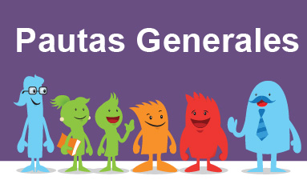 LISTA | Protocolos de actuación, protocolos, vida estudiantil, pautas, violencia, riesgo, maltrato, agresión
Atención del bullying contra la población LGTBI: El presente documento fue diseñado especialmente para personal administrativo y docente y demás integrantes de la comunidad educativa, su propósito es generar una serie de recomendaciones prácticas en torno a enfrentar y actuar ante la discriminación por orientación sexual e identidad de género, no normativa, dentro del sistema educativo costarricense, con la intención de que este se vuelva un entorno seguro para el desarrollo integral de todas las personas menores de edad y demás población estudiantil | Bullying LGTBI Revista | DRTE-VIDA ESTUDIANTIL | Todas | I,II,III Educación diversificada | Docentes, Padres y estudiantes | Español | CC-BY-NC-SA | Texto | TC5 | Ciencias Sociales-Grupos Sociales | https://www.mep.go.cr/sites/default/files/atencion-bullying-contra-poblacion-lgtb.pdf | 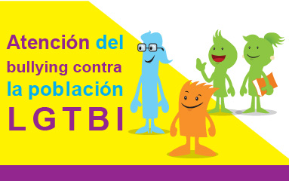 LISTA | Protocolos de actuación, protocolos, vida estudiantil, bullyng, poblacón LGTBI, violencia, humillación, maltrato,
 | Protocolo pdf |  |  |  |  |  |  |  |  |  | https://www.mep.go.cr/sites/default/files/atencion-bullying-contra-poblacion-lgtb.pdf
Bullying El Protocolo de actuación en situaciones de bullying responde a la revisión del publicado en el año 2012. Es una versión revisada, contextualizada y mediada pedagógicamente para brindar las pautas y una ruta de los procedimientos inmediatos para intervenir en una situación de bullying, que ocurra tanto dentro como fuera del centro educativo y manifieste sus consecuencias en la dinámica institucional y el entorno educativo. | Video bullying | DRTE-VIDA ESTUDIANTIL | Todas | I,II,III Educación diversificada | Docentes, Padres y estudiantes | Español | CC-BY-NC-SA | Colección | TC5 | Ciencias Sociales-Grupos Sociales | https://vimeo.com/143898225 | 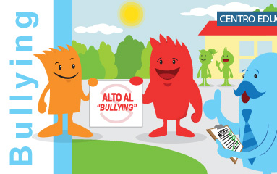 LISTA | Protocolos de actuación, protocolos, vida estudiantil, bullyng, agresion, procedimientos
 | Protocolo |  |  |  |  |  |  |  |  |  | https://www.mep.go.cr/sites/default/files/protocolo%20de%20actuaci%C3%B3n%20en%20situaciones%20de%20bullying.pdf
 | Afiche |  |  |  |  |  |  |  |  |  | ttps://www.mep.go.cr/sites/default/files/afiche-ruta-protocolo-bullying.pdf
 | Anexo PDF |  |  |  |  |  |  |  |  |  | https://www.mep.go.cr/sites/default/files/documentos/anexos-bullying-word.pdf
 | Anexo doc |  |  |  |  |  |  |  |  |  | Anexos\Anexo Bullying.docx
Hallazgo, tenencia, consumo y tráfico de drogas Los centros educativos están llamados a ser espacios seguros para el aprendizaje de una convivencia basada en la equidad y la justicia con un enfoque de derechos humanos, libres de toda forma de violencia y discriminación y de la presencia de los riesgos y las consecuencias de las drogas El reto es prevenir que la comunidad estudiantil sufra las consecuencias del tráfico y consumo de drogas. | Video protocolo | DRTE-VIDA ESTUDIANTIL | Todas | I,II,III Educación diversificada | Docentes, Padres y estudiantes | Español | CC-BY-NC-SA | Colección | TC5 | Ciencias Sociales-Grupos Sociales | https://vimeo.com/195310057 | 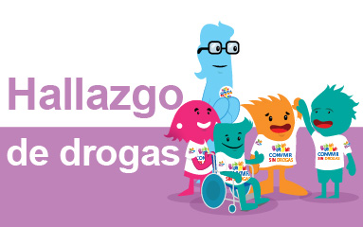 LISTA | Protocolos de actuación, protocolos, vida estudiantil, consumo, drogas, drogadicción, violencia, riesgo, prevención
 | Protocolo |  |  |  |  |  |  |  |  |  | https://www.mep.go.cr/sites/default/files/protocolo_de_drogas.pdf
 | Portada de Protocolo |  |  |  |  |  |  |  |  |  | https://www.mep.go.cr/sites/default/files/PROTOCOLO_DROGAS-PORTADA.vers_.15.04.2016.pdf
 | Protocolo desplegable |  |  |  |  |  |  |  |  |  | https://www.mep.go.cr/sites/default/files/Protocolo%20de%20drogas%20-DESPLEGABLE-%2015.04.2016_0.pdf
 | Ruta de atención |  |  |  |  |  |  |  |  |  | https://www.mep.go.cr/sites/default/files/Protocolo-de-drogas-Ruta.pdf
 | Anexo pdf |  |  |  |  |  |  |  |  |  | https://www.mep.go.cr/sites/default/files/documentos/anexo-drogas-word.pdf
 | Anexo docx |  |  |  |  |  |  |  |  |  | https://www.mep.go.cr/sites/default/files/documentos/anexo-drogas-word.pdf
Hallazgo, tenencia y uso de armas: En el centro educativo las estudiantes y los estudiantes y todas las personas que integran la comunidad educativa, conviven como personas sujetas de derechos y responsabilidades, manejando creativa y pacíficamente los conflictos para construir relaciones armoniosas e inclusivas que permitan vivir una cultura de paz. Es por ello que toda la comunidad educativa debe evitar la presencia de armas. Se deben identificar como un peligro, que atenta contra la convivencia y genera más violencia. | Video protocolo | DRTE-VIDA ESTUDIANTIL | Todas | I,II,III Educación diversificada | Docentes, Padres y estudiantes | Español | CC-BY-NC-SA | Colección | TC5 | Ciencias Sociales-Grupos Sociales | https://vimeo.com/177575855 | 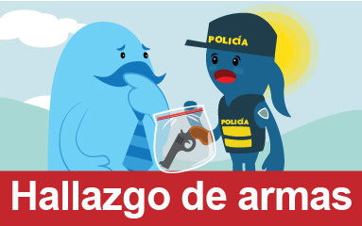 LISTA | Protocolos de actuación, protocolos, vida estudiantil, riesgo, armas, violencia, peligro,
 | Desplegable Armas |  |  |  |  |  |  |  |  |  | https://www.mep.go.cr/sites/default/files/protocolo-armas-desplegable-14042016.pdf
 | Protocolo |  |  |  |  |  |  |  |  |  | https://www.mep.go.cr/sites/default/files/protocoloarmasvers14042016.pdf
 | Ruta de atención |  |  |  |  |  |  |  |  |  | https://www.mep.go.cr/sites/default/files/protocolo-armas-22x17pulgadas-14042016.pdf
 | Anexo pdf |  |  |  |  |  |  |  |  |  | https://www.mep.go.cr/sites/default/files/documentos/anexo-armas-word.pdf
 | Anexo doc |  |  |  |  |  |  |  |  |  | Anexos\Anexo Armas.docx
Riesgo de Suicidio Protocolo de atención a la población estudiantil que presenta lesiones autoinflingidas y/o en riesgo de por tentativa de suicidio Este protocolo tiene como fin, brindar información sobre la temática y guiar las acciones para la actuación de los centros educativos al identificar población en condiciones de vulnerabilidad y además, para la promoción de factores protectores y de prevención del riesgo. | Video Protocolo | DRTE-VIDA ESTUDIANTIL | Todas | I,II,III Educación diversificada | Docentes, Padres y estudiantes | Español | CC-BY-NC-SA | Texto | TC5 | Ciencias Sociales-Grupos Sociales | https://www.mep.go.cr/protocolo-riesgo-tentativa-suicidio | 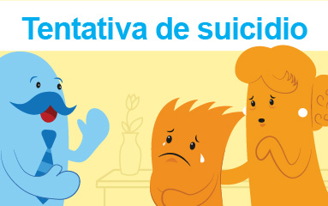 LISTA | Protocolos de actuación, protocolos, vida estudiantil, suicidio, prevención, riesgo, vulnerabilidad, depresión,
 | Protocolo |  |  |  |  |  |  |  |  |  | https://www.mep.go.cr/sites/default/files/protocolo-prevencion-suicidio.pdf
Proceso interno trata de personas: Protocolo de actuación institucional para la restitución de derechos y acceso al sistema educativo costarricense de las personas víctimas y sobrevivientes del delito de trata de personas y sus dependientes Este protocolo pretende garantizar el derecho a la educación de las personas sobrevivientes-víctimas del delito de trata de persona, para ello se establece una ruta de trabajo para las personas funcionarias del MEP, coherente con los objetivos de la Agenda 2030 para el Desarrollo Sostenible en temas relacionados con igualdad de género, trabajo decente, reducción de desigualdades, educación de calidad, entre otros. | Protocolo | DRTE-VIDA ESTUDIANTIL | Todas | I,II,III Educación diversificada | Docentes, Padres y estudiantes | Español | CC-BY-NC-SA | Texto | TC5 | Ciencias Sociales-Grupos Sociales | https://www.mep.go.cr/sites/default/files/protocolo-trata-personas.pdf | 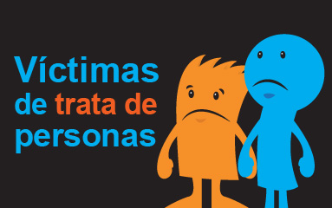 | Protocolos de actuación, protocolos, vida estudiantil, trata de personasl, vulnerabilidad, peligro, riesgo, secuestro
Violencia física, psicológica, sexual, acoso y hostigamiento sexual: Toda persona tiene derecho a vivir una vida libre de violencia, pero las niñas, los niños, los adolescentes y las adolescentes en particular, están cubiertos y amparados por una especial protección establecida en convenios internacionales, como la Convención de Derechos del Niño y la legislación nacional el Código de la Niñez y la Adolescencia. La comunidad educativa tiene la responsabilidad de trabajar en la prevención de la violencia; sin embargo, cuando la prevención ya no sea efectiva y se conozcan situaciones en las que se violente a integrantes del estudiantado, se debe aplicar el Protocolo de actuación en situaciones de violencia física, psicológica, sexual, acoso y hostigamiento sexual. | Video Protocolo | DRTE-VIDA ESTUDIANTIL | Todas | I,II,III Educación diversificada | Docentes, Padres y estudiantes | Español | CC-BY-NC-SA | Colección | TC5 | Ciencias Sociales-Grupos Sociales | https://vimeo.com/200023337 | 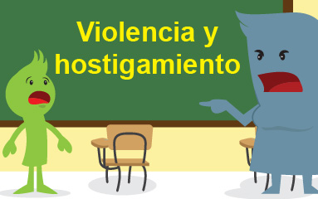 LISTA | Protocolos de actuación, protocolos, vida estudiantil, riesgo, acoso, violencia, violación, hostigamiento, acoso, sexual, violencia física
 | Protocolo |  |  |  |  |  |  |  |  |  | https://www.mep.go.cr/sites/default/files/protocolo-situaciones-violencia.pdf
 | Ruta de atención |  |  |  |  |  |  |  |  |  | https://www.mep.go.cr/sites/default/files/Protocolo-de-violencia-22x17pulgadas-15.04.2016_0.pdf
 | Protocolo Portada |  |  |  |  |  |  |  |  |  | https://www.mep.go.cr/sites/default/files/PROTOCOLO_VIOLENCIA-PORTADA.vers_.15.04.2016.pdf
 | Protocolo Desplegable |  |  |  |  |  |  |  |  |  | https://www.mep.go.cr/sites/default/files/Protocolo%20de%20violencia%20-DESPLEGABLE-%2015.04.2016.pdf
 | Anexo violencia pdf |  |  |  |  |  |  |  |  |  | https://www.mep.go.cr/sites/default/files/documentos/anexos-violencias-word.pdf
 | Anexo violencia docx |  |  |  |  |  |  |  |  |  | Anexos\Anexo Violencia.docx
Manual de atención del embarazo y maternidad en población de menores de edad insertas en el sistema educativo: El presente documento va dirigido al personal que labora en los centros educativos, para la atención de la niña y adolescente embarazada o madre; siempre teniendo claro la importancia de definir una estrategia institucional de prevención del embarazo en niñas y adolescentes a través de la incorporación y abordaje, en de temas asociados a la prevención del embarazo temprano, la equidad de género, la construcción de femenidades y masculinidades, incluyendo la educación para la sexualidad y el fomento de la educación en Derechos Humanos. | Manual | DRTE-VIDA ESTUDIANTIL | Todas | I,II,III Educación diversificada | Docentes, Padres y estudiantes | Español | CC-BY-NC-SA | Texto | TC5 | Ciencias Sociales-Grupos Sociales | ADJUNTO: manual atención embarazo y maternidad adolescente internas.PDF | 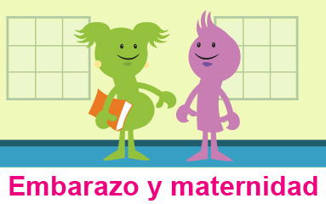 | Protocolos de actuación, protocolos, vida estudiantil, embarazo, materninidad, vulnerabilidad, riesgo,

